Anforderungen Energie
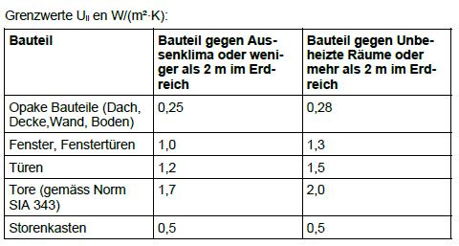
- Anforderungen im Bereich Energie – insbesondere (Aufzählung nicht vollständig)

Webseite DEWK : https://www.vs.ch/de/web/energie/energieanforderungen-für-gebäude

Nicht baubewilligungspflichtige Projekte
Gesetzliche Grundlage: Art. 92 kEnV

Wenn für ein Projekt keine Baubewilligung oder Energienachweis erforderlich ist, achtet der Bauherr selbst auf die Einhaltung der Bestimmungen der Gesetzgebung im Energiebereich.

Anforderungen und Nachweis winterlicher Wärmeschutz
Gesetzliche Grundlage: Art. 22 kEnV

In Bezug auf die Einhaltung der Einzelanforderungen für die Wärmedämmung jedes einzelnen Elements der Gebäudehülle, die für alle Bauteile von einem Umbau oder einer Nutzungsänderung betroffenen sind, gelten folgende Grenzwerte:

